Trang_bìa
Posts and Telecommunications Institute of Technology |  |  |  |  |  |  | Thiết kế |  | Tài liệu phát triển |  | Tên hệ thống |  | Cửa hàng kinh doanh thuỷ sinh vật cảnh |  |  |  | Người tạo |  | Phuc | Ngày tạo |  | 2023-01-10
 |  |  |  |  |  |  |  |  |  |  |  |  |  |  |  |  | Người cập nhật |  |  | Ngày cập nhật
 |  |  |  |  |  |  |  |  |  |  | Màn hình (ID) |  | Product |  | Màn hình (Tên) |  | Màn hình xem danh sách sản phẩm

 | Cửa hàng kinh doanh thuỷ sinh vật cảnh Tài liệu phát triển hệ thống

 | Version 1.0

 |  |  |  |  |  |  |  |  |  | 1. Mục đích |  |  | 7. Giao diện màn hình
 |  |  |  |  |  |  |  |  |  | 2. Giới hạn hoạt động |  |  | 8. Danh sách hạng mục
 |  |  |  |  |  |  |  |  |  | 3. Giới hạn hệ thống |  |  | 9. Khái quát chức năng
 |  |  |  |  |  |  |  |  |  | 4. Chức năng liên quan |  |  | 10. Xử lý chi tiết
 |  |  |  |  |  |  |  |  |  | 5. Không bao gồm
 |  |  |  |  |  |  |  |  |  | 6. Sơ đồ

Posts and Telecommunications Institute of Technology |  |  |  |  |  |  | Thiết kế |  | Tài liệu phát triển |  | Tên hệ thống |  | Cửa hàng kinh doanh thuỷ sinh vật cảnh |  |  |  | Người tạo |  | Phuc | Ngày tạo |  | 2023-01-10
 |  |  |  |  |  |  |  |  |  |  |  |  |  |  |  |  | Người cập nhật |  |  | Ngày cập nhật
 |  |  |  |  |  |  |  |  |  |  | Màn hình (ID) |  | Product |  | Màn hình (Tên) |  | Màn hình xem danh sách sản phẩm

 | Lịch sử chỉnh sửa

 | Ver |  | Ngày cập nhật |  |  | Nội dung cập nhật |  |  |  |  |  |  | Người cập nhật
 |  |  |  |  |  |  |  |  |  |  |  |  |  | Ngày duyệt |  | Người duyệt |  | Ngày duyệt |  |  | Người duyệt
 | 1 |  | 2023-01-10 |  |  | Tạo mới |  |  |  |  |  |  | Phuc

Posts and Telecommunications Institute of Technology |  |  |  |  |  |  | Thiết kế |  | Tài liệu phát triển |  | Tên hệ thống |  | Cửa hàng kinh doanh thuỷ sinh vật cảnh |  |  |  | Người tạo |  | Phuc | Ngày tạo |  | 2023-01-10
 |  |  |  |  |  |  |  |  |  |  |  |  |  |  |  |  | Người cập nhật |  |  | Ngày cập nhật
 |  |  |  |  |  |  |  |  |  |  | Màn hình (ID) |  | Product |  | Màn hình (Tên) |  | Màn hình xem danh sách sản phẩm

 | 1. Mục đích
 |  | - Dùng để xem thông tin danh sách sản phẩm
 |  | - Người sử dụng xem thông tin sản phẩm, mỗi trang hiển thị một số lượng sản phẩm nhất định, muốn qua trang khác thì nhấn vào số trang tương ứng
 |  | - Người dùng biết được số lượng sản phẩm hiện trong hệ thống, có thể tìm kiếm nhanh sản phẩm, hoặc lọc sản phẩm theo thể loại

 | 2. Giới hạn hoạt động
 |  | Sau khi đăng nhập vào hệ thống

 | 3. Giới hạn hệ thống
 |  | Không có

 | 4. Chức năng liên quan
 |  | Không có

 | 5. Không bao gồm
 |  | Không có

Posts and Telecommunications Institute of Technology |  |  |  |  |  |  | Thiết kế |  | Tài liệu phát triển |  | Tên hệ thống |  | Cửa hàng kinh doanh thuỷ sinh vật cảnh |  |  |  | Người tạo |  | Phuc | Ngày tạo |  | 2023-01-10
 |  |  |  |  |  |  |  |  |  |  |  |  |  |  |  |  | Người cập nhật |  |  | Ngày cập nhật
 |  |  |  |  |  |  |  |  |  |  | Màn hình (ID) |  | Product |  | Màn hình (Tên) |  | Màn hình xem danh sách sản phẩm

Màn hình xem danh sách sản phẩm
 | 6. Sơ đồ

Các trang khác
order_supplier

product
product_image
category
price_detail
order_customer

 | Table

 |  |  | № | Loại | Tên |  |  |  |  |  | I/O | Ghi chú
 |  |  | 1 | M | product |  |  | Sản phẩm |  |  | O | Xem các thông tin như tên, đặc tính của thủy sinh vật cảnh từ table này
 |  |  | 2 | M | product_image |  |  | Hình ảnh sản phẩm |  |  | O | Lấy danh sách các hình ảnh sản phẩm (image url) từ table này
 |  |  | 4 | M | price_detail |  |  | Giá sản phẩm |  |  | O | Lấy giá hiện tại của sản phẩm (so khớp thời điểm hiện tại với ngày áp dụng)
 |  |  | 5 | M | category |  |  | Thể loại sản phẩm |  |  | O | Lấy thông tin tên thể loại sản phẩm từ table này
 |  |  | 6 | M | order_supplier |  |  | Phiếu đặt hàng từ nhà cung cấp |  |  | O | Lấy thông tin các phiếu đặt hàng có liên quan đến sản phẩm
 |  |  | 7 | M | order_customer |  |  | Đơn đặt hàng của khách |  |  | O | Lấy thông tin các đơn đặt hàng của khách hàng có liên quan đến sản phẩm
 |  |  | 8
 |  |  | 9
 |  |  | 10

 |  |  |  | ※ Loại (M: Master / T: Transaction table / Ⅰ: INI file / W: work table / V: view / S: stored procedures / L: SQL loader / F: file)

Thiết_kế
Posts and Telecommunications Institute of Technology |  |  |  | Thiết kế |  | Tài liệu phát triển |  |  |  |  | Tên hệ thống |  |  | Cửa hàng kinh doanh thuỷ sinh vật cảnh |  |  | Người tạo | Phuc | Ngày tạo | 2023-01-10
 |  |  |  |  |  |  |  |  |  |  |  |  |  |  |  |  | Người cập nhật |  | Ngày cập nhật
 |  |  |  |  |  |  |  |  |  |  | Màn hình (ID) |  |  | Product |  | Màn hình (Tên) | Màn hình xem danh sách sản phẩm

 | 7. Giao diện màn hình

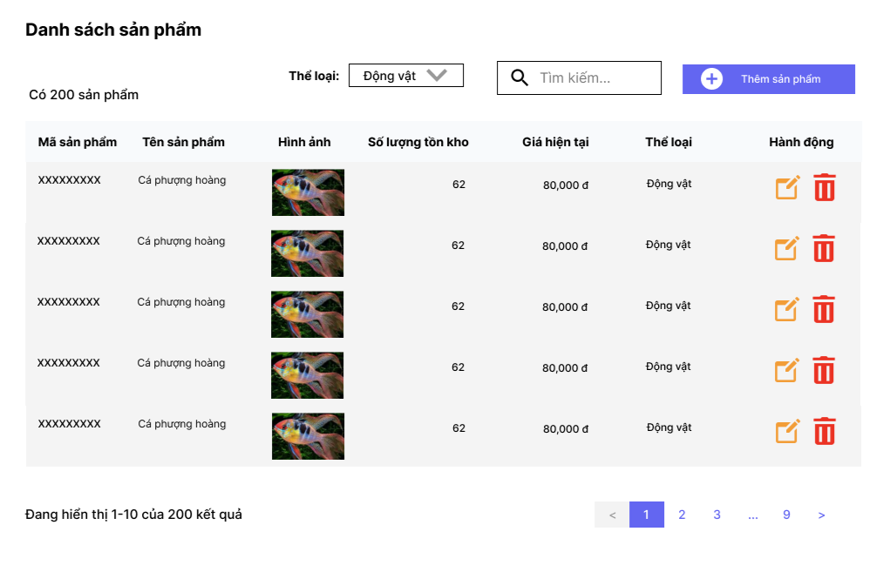

Posts and Telecommunications Institute of Technology |  |  |  | Thiết kế |  | Tài liệu phát triển |  |  |  |  | Tên hệ thống |  |  | Cửa hàng kinh doanh thuỷ sinh vật cảnh |  |  | Người tạo | Phuc | Ngày tạo | 2023-01-10
 |  |  |  |  |  |  |  |  |  |  |  |  |  |  |  |  | Người cập nhật |  | Ngày cập nhật
 |  |  |  |  |  |  |  |  |  |  | Màn hình (ID) |  |  | Product |  | Màn hình (Tên) | Màn hình xem danh sách sản phẩm

 | 8. Danh sách hạng mục

 |  | [Vùng hiển thị cố định]
 |  | № | Tên hạng mục |  | Control |  |  |  | Nội dung hiển thị |  |  |  |  |  |  | Ý nghĩa
 |  | 1 | Danh sách sản phẩm |  | Label |  |  |  | Danh sách sản phẩm |  |  |  |  |  |  | Mô tả nội dung đang hiển thị cho người dùng
 |  | 2 | Có N sản phẩm |  | Label |  |  |  | Có N sản phẩm |  |  |  |  |  |  | Số lượng sản phẩm đang hiển thị
 |  | 3 | Đang hiển thị A-B của N kết quả |  | Label |  |  |  | Đang hiển thị A-B của N kết quả |  |  |  |  |  |  | Vị trí của các hàng đang xem trong toàn bộ nội dung
 |  | 4 | Thể loại |  | Label |  |  |  | Thể loại |  |  |  |  |  |  | Mô tả ý nghĩa của nội dung trong combobox
 |  | 5 | Mã sản phẩm |  | Label |  |  |  | Mã sản phẩm |  |  |  |  |  |  | Mô tả nội dung hiển thị trong cột tương ứng
 |  | 6 | Tên sản phẩm |  | Label |  |  |  | Tên sản phẩm |  |  |  |  |  |  | Mô tả nội dung hiển thị trong cột tương ứng
 |  | 7 | Hình ảnh |  | Label |  |  |  | Hình ảnh |  |  |  |  |  |  | Mô tả nội dung hiển thị trong cột tương ứng
 |  | 8 | Số lượng tồn kho |  | Label |  |  |  | Số lượng tồn kho |  |  |  |  |  |  | Mô tả nội dung hiển thị trong cột tương ứng
 |  | 9 | Giá hiện tại |  | Label |  |  |  | Giá hiện tại |  |  |  |  |  |  | Mô tả nội dung hiển thị trong cột tương ứng
 |  | 10 | Hành động |  | Label |  |  |  | Hành động |  |  |  |  |  |  | Mô tả nội dung hiển thị trong cột tương ứng

 |  | [Mục nhập]
 |  | № | Tên hạng mục | Loại dữ liệu | Độ dài |  | Bắt buộc |  |  | I/O | Control |  | Format |  | Ghi chú
 |  | 1 | Thể loại | Mảng chữ |  |  |  | N |  | In | Combobox
 |  | 2 | Thanh tìm kiếm | Chuỗi chữ |  |  |  | N |  | In | Textbox

 |  | [Nút]
 |  | № | Tên hạng mục |  | Control |  |  |  |  |  |  | Ghi chú
 |  | 1 | Nút thêm sản phẩm |  | Button
 |  | 2 | Nút chỉnh sửa sản phẩm |  | Button
 |  | 3 | Nút xóa sản phẩm |  | Button
 |  | 4 | Nút về trước |  | Button
 |  | 5 | Nút chọn trang |  | Button
 |  | 6 | Nút về sau |  | Button

Posts and Telecommunications Institute of Technology |  |  |  | Thiết kế |  | Tài liệu phát triển |  |  |  |  | Tên hệ thống |  |  | Cửa hàng kinh doanh thuỷ sinh vật cảnh |  |  | Người tạo | Phuc | Ngày tạo | 2023-01-10
 |  |  |  |  |  |  |  |  |  |  |  |  |  |  |  |  | Người cập nhật |  | Ngày cập nhật
 |  |  |  |  |  |  |  |  |  |  | Màn hình (ID) |  |  | Product |  | Màn hình (Tên) | Màn hình xem danh sách sản phẩm

 | 9. Khái quát chức năng
 |  | (1) Hiển thị ban đầu: Hiển thị thông tin các sản phẩm đang nằm trong thể loại và số trang tương ứng
 |  |  | 1. Thực hiện khởi tạo màn hình ban đầu

 |  | (2) Xử lý của combobox chọn thể loại

 |  | (3) Xử lý của thanh tìm kiếm

 |  | (4) Xử lý nút thêm sản phẩm

 |  | (5) Xử lý nút chỉnh sửa sản phẩm

 |  | (6) Xử lý nút xóa sản phẩm

 |  | (7) Xử lý nút chọn trang

Posts and Telecommunications Institute of Technology |  |  |  | Thiết kế |  | Tài liệu phát triển |  |  |  |  | Tên hệ thống |  |  | Cửa hàng kinh doanh thuỷ sinh vật cảnh |  |  | Người tạo | Phuc | Ngày tạo | 2023-01-10
 |  |  |  |  |  |  |  |  |  |  |  |  |  |  |  |  | Người cập nhật |  | Ngày cập nhật
 |  |  |  |  |  |  |  |  |  |  | Màn hình (ID) |  |  | Product |  | Màn hình (Tên) | Màn hình xem danh sách sản phẩm

 | 10. Xử lý chi tiết
 |  | (1) Hiển thị ban đầu
 |  |  | Xử lý 10.1

 |  | (2) Xử lý của combobox chọn thể loại
 |  |  | Xử lý 10.2

 |  | (3) Xử lý của thanh tìm kiếm
 |  |  | Xử lý 10.3

 |  | (4) Xử lý nút thêm sản phẩm
 |  |  | Xử lý 10.4

 |  | (5) Xử lý nút chỉnh sửa sản phẩm
 |  |  | Xử lý 10.5

 |  | (6) Xử lý nút thêm sản phẩm
 |  |  | Xử lý 10.6

Xử lý 10.2
Posts and Telecommunications Institute of Technology |  |  |  |  |  | Thiết kế | Tài liệu phát triển | Tên hệ thống | Cửa hàng kinh doanh thuỷ sinh vật cảnh |  | Người tạo | Phuc | Ngày tạo | 2023-01-10
 |  |  |  |  |  |  |  |  |  |  | Người cập nhật |  | Ngày cập nhật
 |  |  |  |  |  |  |  | Màn hình (ID) | Product | Màn hình (Tên) | Màn hình xem danh sách sản phẩm

 | 10. Xử lý chi tiết

 |  | (2) Xử lý của combobox chọn thể loại
 |  |  | 1. Chọn combobox kế bên label "Thể loại"

 |  |  |  | 2. Chọn thể loại muốn lọc từ danh sách sổ ra, chọn "Tất cả" nếu muốn hiển thị hết

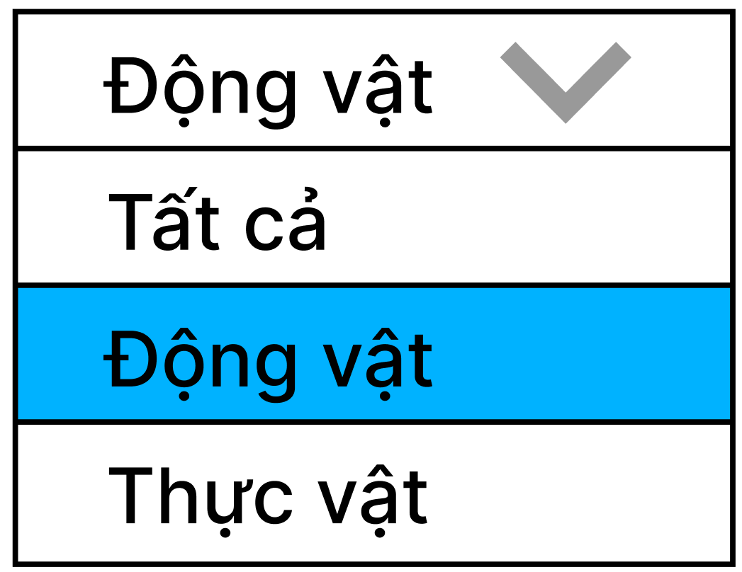

 |  |  |  | 3.Một request được gửi đến backend để tiến hành tìm ra các sản phẩm từ table 'product' có categoryId trùng với thể loại đang cần lọc
 |  |  |  |  | Nếu chọn "Tất cả", thì không có điều kiện categoryId
 |  |  |  |  | Kết quả trả về một danh sách sản phẩm mới thỏa điều kiện, response để hiển thị lên UI

Xử lý 10.4
Posts and Telecommunications Institute of Technology |  |  |  |  |  | Thiết kế | Tài liệu phát triển | Tên hệ thống | Cửa hàng kinh doanh thuỷ sinh vật cảnh |  | Người tạo | Phuc | Ngày tạo | 2023-01-10
 |  |  |  |  |  |  |  |  |  |  | Người cập nhật |  | Ngày cập nhật
 |  |  |  |  |  |  |  | Màn hình (ID) | Product | Màn hình (Tên) | Màn hình xem danh sách sản phẩm

 | 10. Xử lý chi tiết

 |  | (4) Xử lý nút thêm sản phẩm
 |  |  | 1. Nhấn nút thêm sản phẩm

 |  |  |  | 2. Trang web điều hướng sang màn hình thêm mới sản phẩm

 |  |  |  |  | Ở đây, hệ thống có thực hiện truy vấn dữ liệu từ table 'category', để fill các thể loại vào combobox chọn thể loại

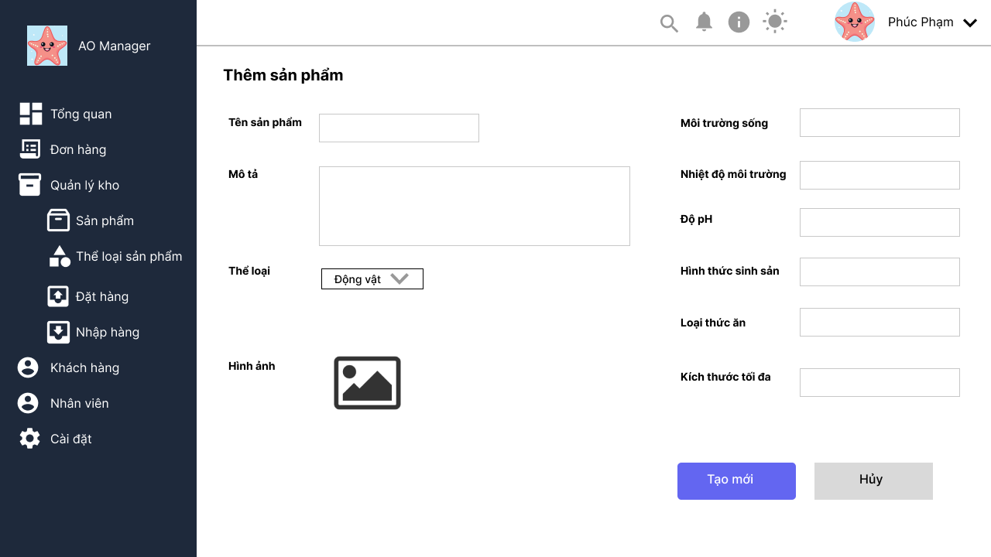

 |  |  |  | 3. Nhập các thông tin cần thiết cho sản phẩm mới, sau đó nhấn tạo mới
 |  |  |  |  | Thông tin trên UI được kiểm tra, nếu hợp lệ, sẽ được gửi về server để kiểm tra lại, và lưu vào table 'product', 'product_image'
 |  |  |  |  | - Nếu thêm mới thành công sẽ hiển thị thông báo thành công, và trang web được điều hướng trở lại trang danh sách sản phẩm
 |  |  |  |  | - Nếu thêm mới thất bại sẽ hiển thị thông báo thất bại, trang web vẫn ở lại trang thêm sản phẩm

Xử lý 10.5
Posts and Telecommunications Institute of Technology |  |  |  |  |  | Thiết kế | Tài liệu phát triển | Tên hệ thống | Cửa hàng kinh doanh thuỷ sinh vật cảnh |  | Người tạo | Phuc | Ngày tạo | 2023-01-10
 |  |  |  |  |  |  |  |  |  |  | Người cập nhật |  | Ngày cập nhật
 |  |  |  |  |  |  |  | Màn hình (ID) | Product | Màn hình (Tên) | Màn hình xem danh sách sản phẩm

 | 10. Xử lý chi tiết

 |  | (5) Xử lý nút chỉnh sửa sản phẩm
 |  |  | 1. Chọn nút edit trong cột "Hành động", nằm trên hàng tương ứng với sản phẩm muốn chỉnh sửa

 |  |  |  | 2. Trang web điều hướng sang màn hình chỉnh sửa sản phẩm

 |  |  |  |  | Hệ thống truy vấn dữ liệu sản phẩm theo mã sản phẩm đã chọn ở màn hình trước, từ table 'product', 'product_image', 'category'
 |  |  |  |  | Sau đó hiển thị các thông tin đó lên các field trên UI
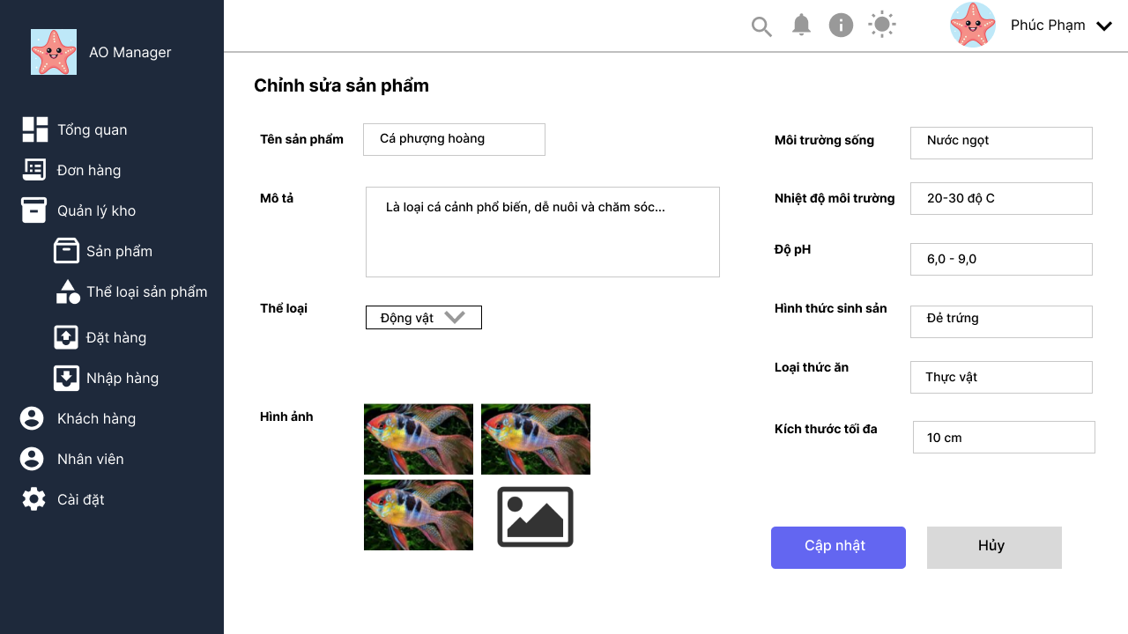

 |  |  |  | 3. Điều chỉnh lại các thông tin của sản phẩm, sau đó nhấn cập nhật
 |  |  |  | Hệ thống tiến hành kiểm tra và lưu lại thông tin sản phẩm vào các table 'product', 'product_image'
 |  |  |  | - Nếu cập nhật thành công sẽ hiển thị thông báo thành công, và trang web được điều hướng trở lại trang danh sách sản phẩm
 |  |  |  | - Nếu cập nhật thất bại sẽ hiển thị thông báo thất bại, trang web vẫn ở lại trang chỉnh sửa sản phẩm

